Détails importants
Détails importants
Cette année, il y aura des journées fixes durant les séries. Elle ne pourront être les mêmes que celles de la saison puisque les séries sont plus condensées, mais vous saurez d'avance les jours ou vous jouerez. En cas de partie remise, ces journées ne pourront probablement pas être respectées. Il faut en être conscient.
Premièrement, il est important de mentionner que contrairement à des tournois, nous n'avons pas le contrôle sur le nombre d'équipe, donc peu importe la formule des séries, il y aura des inégalités. Des équipes qui joueront potentiellement un match de plus ou bien une équipe désavantagée par le calendrier. Certains, dans le passé, ont mentionné que la ligue devrait donner un laisser-passer (bye) aux premiers de la saison, mais le CA de la région et le comité de gestion de la ligue ne veulent pas mettre une importance supplémentaire à la saison. La saison est pour le développement des joueurs. Ceci dit, la ligue juge, qu'avec un tournoi à la ronde de 4 parties, une équipe aura sa chance de se tailler une place pour la ronde suivante malgré tout.
Les séries se déroulent selon la formule d'un tournoi à la ronde de 4 parties. La façon dont les équipes ont été regroupées est pour permettre d'avoir des pools de 5 équipes si c'est possible. Si ce n'est pas possible les pools de 4 ou 6 équipes seront utilisés. Selon les données des 2 dernières années, les pools de 6 donnent une chance plus équitable à chaque équipe que les pools de 4. Ils seront donc priorisés
Dans un tournoi à la ronde, vous compétitionnez contre les équipes de votre pool pour passer à la ronde suivante. Autour de 50% passeront à cette étape. Le fait qu'une équipe d'un autre pool ait une moins bonne fiche que vous ne change rien. Les règles de bris d'égalité ainsi que les autres règles de fonctionnement des séries seront transmisent dans les jours précédents les séries aux entraineurs et publiées sur le site de communication.
L'objectif est d'obtenir 2 finalistes pour chaque rive qui seront invités aux finales régionales. Au niveau A et AA, les champions régionaux représenteront la région aux championnats provinciaux. Au niveau B, le champion et dans certains cas les finalistes régionnaux, participeront aux Super Régionaux B.
Lors de notre sondage en fin de saison 2025, la ligue a posé la question à savoir si les parents voulaient que le classement soit déterminé à une date fixe avant la fin de la saison afin de sortir le calendrier des séries plus rapidement. La très grande majorité des gens préfèrent cette pratique plutôt que d'attendre le classement final. C'est donc ce qui sera appliqué encore cette année. La date où la photo du classement sera prise pour le B masculin sera le 2 août. Pour le A, ce sera le 9 août. Pour le AA, étant donné que le tout est concentré sur un weekend seulement et vu la distance entre les équipes, le classement final sera utilisé. Au niveau féminin, pour le 11UB et 13UB, ce sera le 9 août. Pour le 15UB et 21UB ce sera le 16 août. Au niveau 9UB et 7UA, les pools seront formés avec le résultat du tournoi de mi-saison.
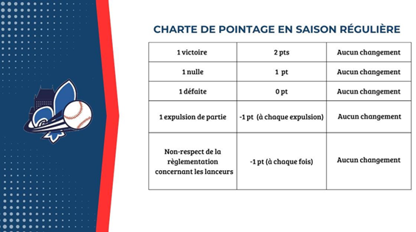
Bris d’égalité utilisé pour déterminer le classement final de la saison et pour la création des pools.
** Le système de pointage présenté à droite sera pris en compte pour le classement. On publiera le classement avec cette information
1- % de victoire et nulle
2- Si les équipes à égalité ont le même nombre de parties, le nombre de victoires
3- Résultat des affrontements entre les 2 équipes
4- Points contre par match lors des parties entre les équipes impliquées
5- Points pour par match lors des parties entre les équipes impliquées
7- Point contre par match pour toutes les parties de la saison
8- Point pour par match pour toutes les parties de la saison
Dans un pool à 4 équipes, voici les affrontements :
Position 1 : 2-3-4-4
Position 2 : 1-3-3-4
Position 3 : 1-2-2-4
Position 4 : 1-1-2-3
Dans un pool à 5 équipes, vous affrontez les 4 autres équipes de votre pool
Dans un pool à 6 équipes, voici les affrontements :
Position 1 : 3-4-5-6
Position 2 : 3-4-5-6
Position 3 : 1-2-5-6
Position 4 : 1-2-5-6
Position 5 : 1-2-3-4
Position 6 : 1-2-3-4
Dans un pool à 7 équipes, voici les affrontements :
Position 1 : 4-5-6-7
Position 2 : 3-5-6-7
Position 3 : 2-4-6-7
Position 4 : 1-3-5-7
Position 5 : 1-2-4-6
Position 6 : 1-2-3-5
Position 7 : 1-2-3-4

